VAZU
 |  | Rua Engenheiro Francisco Azevedo, 722 – São Paulo / SP |  |  | LEMALA LTDA
 |  | CEP 05030-010 | www.vazu.com.br |  | CNPJ: 09.545.821/0001-88
 |  | (11) 3796-3324 | vazu@vazu.com.br
 |  |  |  |  | Dados Bancários:
 |  |  |  |  | Santander 33
Quantidade | 0 |  |  |  | Agência: 4253
Total | R$ - |  |  |  | C/C: 13004181-0
Frete | R$ - | Obs.: Será calculado após o envio do formulário preenchido.

Medidas (cm) | Modelo - Cor |  | Linha Exclusiva | Preço | Quantidade | Total
27,5 x 17,5 | CoolAzul |  |  | R$ 21.00 |  | R$ -
27,5 x 17,5 | CoolSister |  | 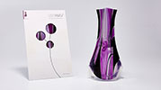 | R$ 21.00 |  | R$ -
27,5 x 17,5 | GrooveMaker |  |  | R$ 21.00 |  | R$ -
27,5 x 17,5 | Weedo |  |  | R$ 21.00 |  | R$ -
Medidas (cm) | Modelo - Cor |  | Linha Pop | Preço | Quantidade | Total
27,5 x 17,5 | RipRop - Verde |  |  | R$ 21.00 |  | R$ -
27,5 x 17,5 | RipRop - Roxo |  |  | R$ 21.00 |  | R$ -
27,5 x 17,5 | Ontento - Azul |  |  | R$ 21.00 |  | R$ -
27,5 x 17,5 | Ontento - Amarelo |  |  | R$ 21.00 |  | R$ -
27,5 x 17,5 | Transisto - Azul |  |  | R$ 21.00 |  | R$ -
27,5 x 17,5 | Transisto - Roxo |  |  | R$ 21.00 |  | R$ -
27,5 x 17,5 | VersaRosa - Vermelho |  | 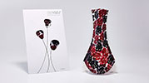 | R$ 21.00 |  | R$ -
27,5 x 17,5 | VersaRosa - Verde |  |  | R$ 21.00 |  | R$ -
Medidas (cm) | Modelo - Cor |  | Linha Craft | Preço | Quantidade | Total
27,5 x 17,5 | Esferas - Laranja |  | 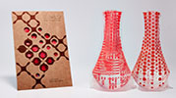 | R$ 21.00 |  | R$ -
27,5 x 17,5 | Esferas - Azul |  |  | R$ 21.00 |  | R$ -
27,5 x 17,5 | Rústico - Preto |  | 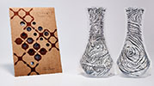 | R$ 21.00 |  | R$ -
27,5 x 17,5 | Rústico - Marrom |  |  | R$ 21.00 |  | R$ -
27,5 x 17,5 | Amazônia - Verde |  |  | R$ 21.00 |  | R$ -
27,5 x 17,5 | Amazônia - Rosa Antigo |  | 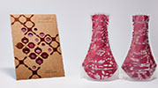 | R$ 21.00 |  | R$ -
27,5 x 17,5 | Metrópole - Vermelho |  | 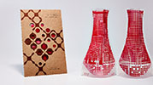 | R$ 21.00 |  | R$ -
27,5 x 17,5 | Metrópole - Preto |  | 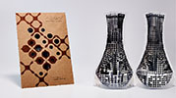 | R$ 21.00 |  | R$ -
Medidas (cm) | Modelo - Cor |  | Linha Craft Premium | Preço | Quantidade | Total
27,5 x 17,5 | Passeio - Prata |  | 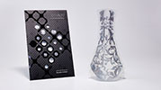 | R$ 21.00 |  | R$ -
27,5 x 17,5 | Passeio - Ouro |  | 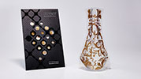 | R$ 21.00 |  | R$ -
27,5 x 17,5 | Passeio - Carmim |  |  | R$ 21.00 |  | R$ -
27,5 x 17,5 | Treliça - Prata |  |  | R$ 21.00 |  | R$ -
27,5 x 17,5 | Treliça - Ouro |  | 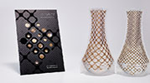 | R$ 21.00 |  | R$ -
27,5 x 17,5 | Treliça - Carmim |  | 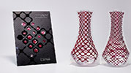 | R$ 21.00 |  | R$ -
Medidas (cm) | Modelo - Cor |  | Linha Papel | Preço | Quantidade | Total
27,5 x 17,5 | Magazine - Amarelo |  | 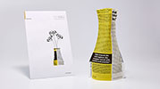 | R$ 21.00 |  | R$ -
27,5 x 17,5 | Magazine - Azul |  | 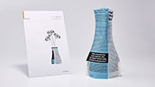 | R$ 21.00 |  | R$ -
27,5 x 17,5 | Magazine - Dourado |  | 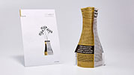 | R$ 21.00 |  | R$ -

TAÇAJUR
 |  | Rua Engenheiro Francisco Azevedo, 722 – São Paulo / SP |  |  | LEMALA LTDA
 |  | CEP 05030-010 | www.tacajur.com.br |  | CNPJ: 09.545.821/0001-88
 |  | (11) 3796-3324 | tacajur@tacajur.com.br
 |  |  |  |  | Dados Bancários:
 |  |  |  |  | Santander 33
Quantidade | 0 |  |  |  | Agência: 4253
Total | R$ - |  |  |  | C/C: 13004181-0
Frete | R$ - | Obs.: Será calculado após o envio do formulário preenchido.

Medidas (cm) (quando montado) | Modelo - Cor |  | Coleção Black & White | Preço | Quantidade | Total
15 X 11,5 | Outono & Primavera |  |   | R$ 21.00 |  | R$ -
15 X 11,5 | Dia & Noite |  |   | R$ 21.00 |  | R$ -
15 X 11,5 | Copacabana & Paulista |  |   | R$ 21.00 |  | R$ -
15 X 11,5 | Zebra & Girafa |  |   | R$ 21.00 |  | R$ -
15 X 11,5 | Romeu & Julieta |  |   | R$ 21.00 |  | R$ -
Medidas (cm) (quando montado) | Modelo - Cor |  | Coleção Aquarela | Preço | Quantidade | Total
15 X 11,5 | Chic Chic |  |  | R$ 21.00 |  | R$ -
15 X 11,5 | Tropicália |  |  | R$ 21.00 |  | R$ -
15 X 11,5 | Tango |  |  | R$ 21.00 |  | R$ -
15 X 11,5 | Retro |  |  | R$ 21.00 |  | R$ -
15 X 11,5 | Flora |  |  | R$ 21.00 |  | R$ -
15 X 11,5 | Borboleta |  |  | R$ 21.00 |  | R$ -
15 X 11,5 | Tudo Azul |  |  | R$ 21.00 |  | R$ -
15 X 11,5 | Lumi |  |  | R$ 21.00 |  | R$ -
Medidas (cm) | Modelo - Cor |  | Acessórios | Preço | Quantidade | Total
3,8 X 3,8 | Vela LED Reciclável (bateria inclusa) |  |  | R$ 5.00 |  | R$ -

